素材需求
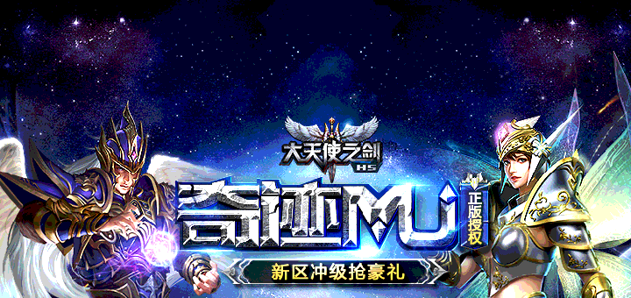
内容 | 规格 | 大小 | 格式 | 总数量 | 内容需求
游戏icon | 180*180 | 1M以内 | PNG | 各 1 张 | 圆角（26）
商店五图 | 横版：480*320 |  | PNG/JPG | 5 | 横竖根据游戏只做其中一套即可
 | 竖版：320*480 |  | PNG/JPG | 5
游戏详情头图 | 640*360 | 2M以内 | PNG/JPG | 1 | 不带按钮
游戏中心精选页banner | 640*256 | 1M以内 | PNG/JPG | 1 | 无
游戏中心发现顶部banner | 640*213 | 100K以内 | PNG/JPG | 1 | 无
推荐游戏banner | 720*230 | 1M以内 | PNG | 1
顶部轮播banner | ios 750 * 370 128px 安卓：720*340 112px | 1M以内 | PNG | 各 1 张 | 样图见下方

